Anleitung
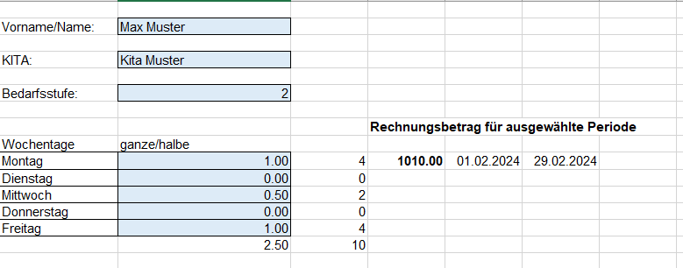
Beachten Sie: Schritte 1 - 3 müssen Sie für jedes Kind einmalig machen. Anschliessend müssen Sie bei jeder neuen Rechnungsstellung nur noch Schritt 4 ausführen.
1) Erstellen Sie für jedes Kind eine Kopie des Tabellenblatts "Kopiervorlage neues Kind":
2) Benennen Sie das neue Tabellenblatt mit dem Namen des Kindes:
3) Erfassen Sie auf dem Tabellenblatt des Kindes (im Beispiel "Max Muster" die Angaben gemäss der Bewilligung KITAplus
> Bedarfsstufe auswählen
> Wochentage (kein Kitabesuch (= 0) / halber (=0.5) / ganzer Tag (= 1)) auswählen
4) Wechseln Sie auf das Tabellenblatt "Grundlage" und geben Sie dort den Zeitraum ein, für welchen Sie abrechnen möchten:
5) Wenn Sie jetzt auf das Tabellenblatt von Max Muster wechseln, sehen sie den Rechnungsbetrag für den ausgewählten Zeitraum:

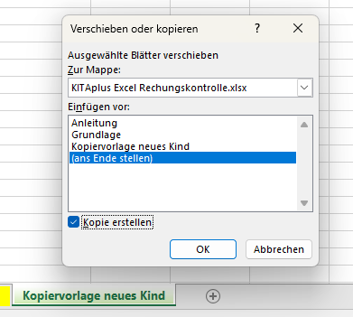

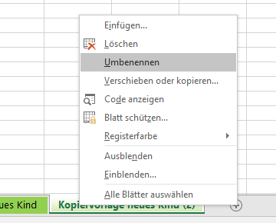

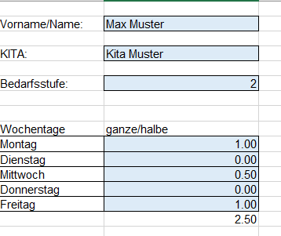

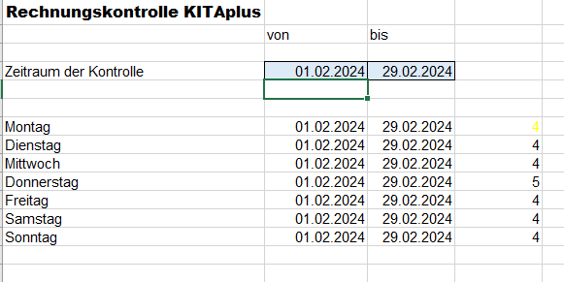

Beachten Sie: geben sie als Zeitraum jeweils nur einen Monat resp. einen Teil des Monats ein. Wenn Sie einen Zeitraum von mehreren Monaten erfassen, wird der Koordinationbeitrag nur einmal gerechnet und muss manuell für die restlichen Monate addiert werden!

